Worksheet
 |  |  |  |  | 8 (812) 565 05 34 |  |  | sales@miniworks.ru
 |  |  |  |  | Ярославль |  |  | отдел продаж
 |  |  | Адрес |  |  |  |  | Режим работы
 |  |  | Санкт-Петербург, улица Маршала Новикова, 28Е |  |  |  |  | Пн – Пт: с 8:00 до 18:00
TKR310-01H
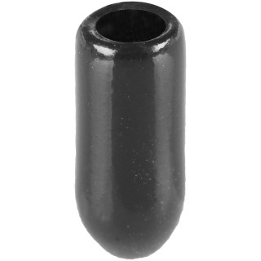 |  | 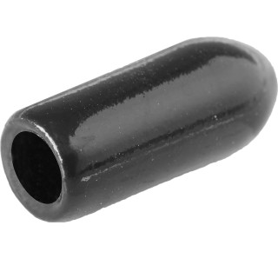 |  | 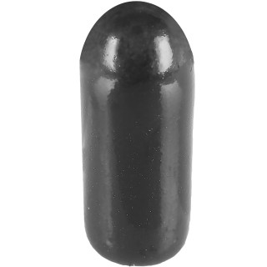 |  | 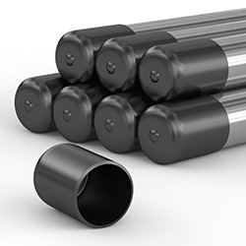
Артикул |  | Цвет |  | от 10000 | от 5000 | от 1000 | от 500 | от 100 | розница | Наличие на 10.08.2026
TKR310-01H |  | черный |  | 8.40р. | 9.00р. | 9.70р. | 11.80р. | 13.50р. | 18.00р. | 26918
TKR310-02H |  | белый |  | 10.08р. | 10.80р. | 11.64р. | 14.16р. | 16.20р. | 21.60р. | —
TKR310-03H |  | серый |  | 10.08р. | 10.80р. | 11.64р. | 14.16р. | 16.20р. | 21.60р. | —
TKR310-36H |  | красный |  | 10.08р. | 10.80р. | 11.64р. | 14.16р. | 16.20р. | 21.60р. | —
TKR310-22H |  | желтый |  | 10.08р. | 10.80р. | 11.64р. | 14.16р. | 16.20р. | 21.60р. | —
TKR310-04H |  | зеленый |  | 10.08р. | 10.80р. | 11.64р. | 14.16р. | 16.20р. | 21.60р. | —
TKR310-18H |  | синий |  | 10.08р. | 10.80р. | 11.64р. | 14.16р. | 16.20р. | 21.60р. | —
 | Все цены указаны в рублях и включают в себя НДС. Все цены указаны при условии 100% предоплаты и действительны в течение 5 дней. Все цены указаны при условии самовывоза продукции со склада в г. Ярославль (для иногородних клиентов доставка до склада ТК в г. Ярославль бесплатна). Все цены указаны за стандартный цвет для каждого вида изделия (изменение цвета на любой из предлагаемой палитры +20% к стоимости, изменение цвета на любой по системе RAL +50% к стоимости). О возможных сроках поставки заказного товара, необходимо уточнять заранее

